Hoja1
1 | La foto principal tambien puede estar cambiando? |  |  |  |  |  | nos gustaría que pueda estar cambiando
2 | Quitar el titulo de tienda

 |  |  |  |  |  |  |  |  | Meditación | Yoga | Tapetes | Bolsters | Kits | Restaurativo | Personalizado | Pilates
 |  |  |  |  |  |  |  |  |  |  |  | Bolster estándar | Yoga kit starter A tapete PVC 6 mm, 2 bloques espuma/ madera, 1cinta estándar | Ballena para Yoga Viparita | Somos fabricantes. En esta sección tú nos nos brindas tu idea, tu marca y nosotros lo plasmamos. Puedes brindarnos tu logo para promocionar tu marca, tu escuela, grupo o centro educativo. ¿Qué productos podemos personalizar? Hazas de zafus y bolsters, ponemos tu logo Combinación de colores siempre y cuando se muestre en nuestra gama de colores Personalización de etiquetas y bordados en: sabutón, cobija, porta mat | Aro para pilates
 |  | Meditación | Yoga | Tapetes | Kits | Mayoreo | Personalizado | Pilates | Zafu redondo liso | Tapetes* | Manduka | Bolster estándar algodón | Yoga kit starter B tapete TPE , 2 bloques espuma/ madera, 1 cinta estándar | Banco doble cojín parado de cabeza |  | Rodillo (foam Roller) para automasaje
 |  |  | Bolster | Manduka |  |  |  |  | Zafu redondo liso con diseño | Porta Mat estampado mandala | Manduka Pro | Bolster estándar estampado | Yoga kit terapéutico 1 bolster, 1 cobija, 2 bloques, espuma/ madera, cinta estándar | Cuña de madera |  | Mini bosu spike
 |  |  | Cinturón grueso | Jade |  |  |  |  | Zafu media luna | Bolster estándar | Manduka Pro Lite | Bolster funda remobible | Yoga kit Manduka Prolite 1 tapete Prolite, 2 bloques espuma, cinta estándar | Arco madera Yoga terapéutico |  | Pelota Suiza Yoga pilates
 |  |  | Cinturón delgado | Lululemon |  |  |  |  | Zafu pliegues liso | Cinturón grueso | Manduka Eko | Bolster de algodón | Yoga kit Manduka Pro 1 Tapete Pro, 2 bloques espuma/ madera, cinta estándar | Banco parado de cabeza (sirsasana) |  | Pelota dura de esponja hule natural
 |  |  | Tapetes | Liforme |  |  |  |  | Zafu pliegues diseño | Cinturón delgado | Manduka Eko Lite |  | Yoga kit Jade 1 tapete Harmony, 2 bloques de espuma/ madera, cinta estandar | Silla Para Yoga sin respaldo |  | Pelota chica barre
 |  |  | Backmitra® |  |  |  |  |  | Zafu viaje liso | Backmitra® | Manduka GRP |  |  | Cojín terapéutico de hiervas y semillas
 |  |  | Cuña de madera |  |  |  |  |  | Zafu viaje con diseño | Almohada para Backmitra® | Manduka Begin |  | Sabutón y banco meditación con / sin cojín | Cojín relajante térmico
 |  |  | Arco de madera |  |  |  |  |  | Zafu infantíl | Bolsa para artículos de Yoga | Manduka X mat |  |  | Cojín terapéutico hiervas semillas
 |  |  | Bolsa para artícilos yoga |  |  |  |  |  | Funda para zafu | Bloques | Manduka |  |  | Backmitra®
 |  |  |  |  |  |  |  |  | Venta de cascarilla de café para rellenar zafu | Bloque para Yoga foamy reciclado Manduka |  |  |  | Almohada para Backmitra®
 |  |  |  |  |  |  |  |  | Sabutón | Bloque para Yoga De corcho Manduka | Jade |  |  | Cobijas
 |  |  | Props |  |  |  |  |  | Sabutón Pro | Bloque standard se foamy | Harmony |  |  | Bloques
 |  |  |  |  |  |  |  |  | Zafu Pro redondo | Bloque foamy Yoga maroleado | Voyager |  |  | Bolsters
 |  |  |  |  |  |  |  |  |  | Bloque grueso de foamy | Fusion
 |  |  |  |  |  |  |  |  |  | Bloque de madera | Elite
 |  |  |  |  |  |  |  |  | Banco de madera estándar natural | Bloques de triplay | Travel
 |  |  |  |  |  |  |  |  | Banco de madera estándar entintado
 |  | Seleciona tu artículo | Bolters |  |  |  |  |  | Banco de madera grande natural | Rueda para Yoga | Lululemon
 |  |  |  |  |  |  |  |  | Banco de madera grande entintado | Calcetines Antiderrapantes | The Reversible Mat
 |  |  |  |  |  |  |  |  | Banco de madera estándar natural con cojín | Cobija Para Yoga | Arise Mat
 |  |  |  |  |  |  |  |  | Banco de madera estándar entintado con cojín | Costal pequeño peso | Take Form Yoga Mat
 |  |  |  |  |  |  |  |  | Banco de madera grande natural con cojín | Costal grande peso
 |  |  |  |  |  |  |  |  | Banco de madera grande entintado con cojín
 |  | que tenga la imagen de hecho en México |  |  |  |  |  |  |  |  | Liforme
 |  | Producto artesanal |  |  |  |  |  |  | Silla de meditación tipo Zen |  | Liforme Yoga Mat
 |  | Funda interna |  |  |  |  |  |  | Silla de madera meditación |  | Liforme Travel Mat
 |  |  |  |  |  |  |  |  |  |  | Yoga Pad
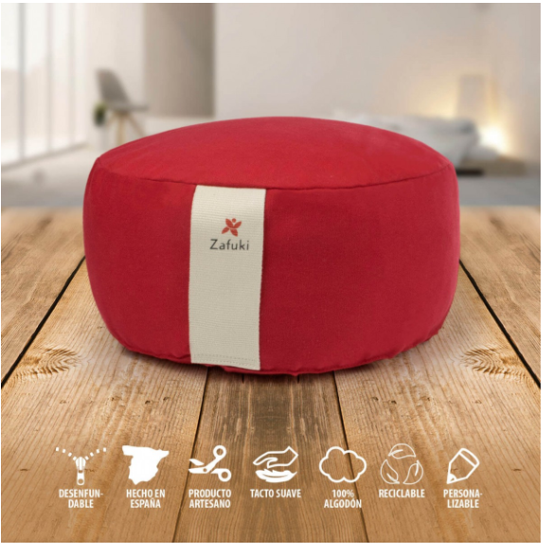

 |  |  |  |  |  |  |  |  | Kit meditación
 |  |  |  |  |  |  |  |  | Sabutón cuadrado diseño y Zafu redondo liso
 |  |  |  |  |  |  |  |  | Sabutón cuadrado liso y Zafu redondo liso
 |  |  |  |  |  |  |  |  | Sabutón cuadrado diseño y Zafu redondo liso
 |  |  |  |  |  |  |  |  | Sabutón redondo diseño y Zafu redondo liso
 |  |  |  |  |  |  |  |  | Sabutón redondo liso y Zafu redondo liso
 |  |  |  |  |  |  |  |  | Sabuton redondo diseño y Zafu redondo diseño

 |  |  |  |  |  |  |  |  | Sabutón cuadrado diseño y zafu media luna
 |  |  |  |  |  |  |  |  | Sabutón cuadrado diseño y zafu viaje
 |  |  |  |  |  |  |  |  | Sabutón cuadrado con diseño y zafu pliegues

 |  |  |  |  |  |  |  |  | Sabutón cuadrado liso y zafu media luna
 |  |  |  |  |  |  |  |  | Sabutón cuadrado liso y zafu viaje
 |  |  |  |  |  |  |  |  | Sabutón cuadrado liso y zafu pliegues

